상품제안서
브리츠 BZ-A6 블루투스스피커 | 상품코드: S28240

 |  |  |  |  |  |  | 02-713-8555 | www.synergygift.co.kr
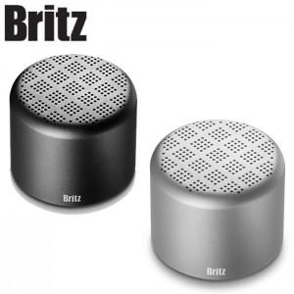

【상세/제작정보】

【인쇄/포장옵션】 | 레이저 / 포장지포장

【공급단가】 | 수량 | 30~ | 50~ | 100~ | 300~ | 1,000~
*VAT별도 | 블랙 | 24,700원 | 24,130원 | 23,370원 | 22,800원 | 21,850원
 | 실버 | 24,700원 | 24,130원 | 23,370원 | 22,800원 | 21,850원

【상품 URL】 | https://www.synergygift.co.kr:443/src/goods_detail.php?gdno=28240

